Beispiel
 | Projektieren und Realisieren

 | Gemeinde: |  | 159 Uetikon am See

 | Strasse: |  | 716 Bergstrasse

 | Strecke: |  | Rundihalde - Schützenhausstrasse

 | km/Bauwerk: |  | 2.420 - 3.130 / Fussgängerzone

 | Vorhaben: |  | Verbreiterung, Fussgängerschutz, Erneuerung

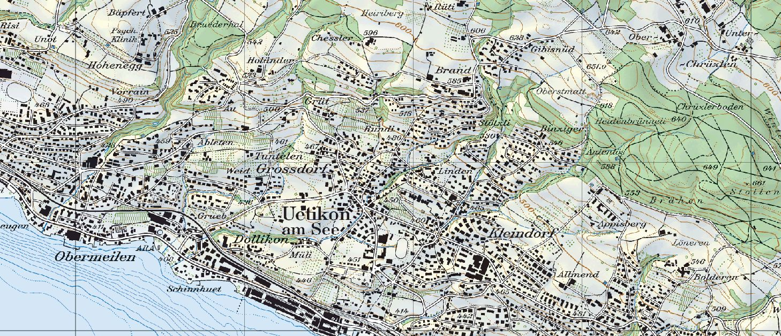

Bearbeitungsstufe : | Projekt-Nr.: | 84S-80103

 | Bearbeitungsstufe:
 | Bauprojekt

 | Ausfertigung für :

